鉱工業１
（４）鉱工業生産
鉱工業生産指数（季節調整済） |  |  |  |  |  |  |  |  |  |  |  |  |  |  |  |  |  |  |  |  | （％）
年 月 |  |  |  | 指 数 |  |  |  |  |  | 対 前 月 増 減 率 |  |  |  |  |  | 対 前 年 同 月 増 減 率
 |  |  |  | 佐賀県 |  | 九 州 |  | 全 国 |  | 佐賀県 |  | 九 州 |  | 全 国 |  | 佐賀県 |  | 九 州 |  | 全 国
 |  |  |  | R2=100 |  | R2=100 |  | R2＝100 |  | R2=100 |  | R2=100 |  | R2＝100 |  | R2=100 |  | R2=100 |  | R2＝100
令和元 | 年平均 |  |  |  | 109.2 |  | 110.4 |  | 111.6 |  |  |  |  |  |  |  | -3.3 |  | -1.3 |  | -2.6
2 |  |  |  |  | 100.0 |  | 100.0 |  | 100.0 |  |  |  |  |  |  |  | -8.4 |  | -9.4 |  | -10.4
3 |  |  |  |  | 100.5 |  | 105.6 |  | 105.4 |  |  |  |  |  |  |  | 0.5 |  | 5.6 |  | 5.4
4 |  |  |  |  | 101.9 |  | 107.8 |  | 105.3 |  |  |  |  |  |  |  | 1.4 |  | 2.1 |  | -0.1
5 |  |  |  |  | 98.4 |  | 108.6 |  | 103.9 |  |  |  |  |  |  |  | -3.4 |  | 0.7 |  | -1.3

令和4 | 年 | 11 | 月 |  | 100.0 |  | 107.4 |  | 105.5 |  | -0.3 |  | -3.6 |  | 0.0 |  | 0.3 |  | 1.2 |  | -1.4
 |  | 12 |  |  | 98.4 |  | 108.2 |  | 104.9 |  | -1.6 |  | 0.7 |  | -0.6 |  | -6.0 |  | 1.9 |  | -2.2
5 | 年 | 1 | 月 | r | 97.3 |  | 104.3 |  | 101.1 | r | -1.1 |  | -3.6 |  | -3.6 | r | -5.3 |  | 1.9 |  | -3.0
 |  | 2 |  | r | 99.2 |  | 111.5 |  | 104.5 | r | 2.0 |  | 6.9 |  | 3.4 | r | -2.7 |  | 8.1 |  | -0.5
 |  | 3 |  | r | 98.6 |  | 109.7 |  | 104.9 | r | -0.6 |  | -1.6 |  | 0.4 | r | -4.6 |  | 4.4 |  | -0.8
 |  | 4 |  | r | 97.9 |  | 110.3 |  | 105.2 | r | -0.7 |  | 0.5 |  | 0.3 | r | -5.6 |  | 5.2 |  | -0.8
 |  | 5 |  | r | 102.2 |  | 112.6 |  | 104.1 | r | 4.4 |  | 2.1 |  | -1.0 | r | 1.7 |  | 7.5 |  | 4.1
 |  | 6 |  | r | 102.7 |  | 112.2 |  | 105.0 | r | 0.5 |  | -0.4 |  | 0.9 | r | 1.4 |  | 2.5 |  | -0.1
 |  | 7 |  | r | 96.2 |  | 104.8 |  | 103.5 | r | -6.3 |  | -6.6 |  | -1.4 | r | -7.6 |  | -5.7 |  | -2.6
 |  | 8 |  | r | 95.0 |  | 106.7 |  | 103.1 | r | -1.2 |  | 1.8 |  | -0.4 | r | -9.1 |  | -5.2 |  | -4.7
 |  | 9 |  | r | 97.4 |  | 106.4 |  | 103.2 | r | 2.5 |  | -0.3 |  | 0.1 | r | -3.1 |  | -5.6 |  | -4.5
 |  | 10 |  | r | 98.2 |  | 109.5 |  | 104.4 | r | 0.8 |  | 2.9 |  | 1.2 | r | -0.2 |  | 0.0 |  | 0.9
 |  | 11 |  | r | 98.7 |  | 107.5 |  | 103.8 | r | 0.5 |  | -1.8 |  | -0.6 | r | -0.8 |  | 0.2 |  | -1.6
 |  | 12 |  | r | 95.6 |  | 107.9 |  | 105.0 | r | -3.1 |  | 0.4 |  | 1.2 | r | -5.2 |  | -2.0 |  | -1.1
6 | 年 | 1 | 月 |  | 90.2 |  | 102.5 |  | 98.0 | r | -5.6 |  | -5.0 |  | -6.7 |  | -4.6 |  | 0.0 |  | -1.5
 |  | 2 |  |  | 96.5 |  | 104.1 |  | 97.4 |  | 7.0 |  | 1.6 |  | -0.6 | r | -1.1 |  | -4.5 |  | -3.9
 |  | 3 |  |  | 94.6 | r | 106.6 | r | 101.7 |  | -2.0 | r | 2.4 | r | 4.4 | r | -6.4 | r | -6.1 | r | -6.2
 |  | 4 |  |  | 91.5 | p | 105.2 | p | 101.6 |  | -3.3 | p | -1.3 | p | -0.1 |  | -5.2 | p | -2.3 | p | -1.0

佐賀：統計分析課『佐賀県鉱工業指数月報』 令和2年=100
九州・全国：九州経済産業局『九州地域の鉱工業動向（速報）』 （九州）令和2年=100、（全国）令和2年=100
※令和2、3、4、5、６年の数値は年間補正後若干変動する場合がある。
※年平均の指数及び対前年同月増減率は原指数。九州には沖縄を含まない。

年月

4月は、91.5で前年同月比5.2％減となり、10ヵ月連続で前年同月を下回った。また、前月比は3.3％減となった。

鉱工業２
（４）鉱工業生産（続き）
鉱工業出荷、在庫指数（季節調整済） |  |  |  |  |  |  | （％）
 |  |  |  | 出 荷 |  | 在 庫
 | 年 月 |  |  | 指 数 | 対前年同 | 指 数 | 対前年同
 |  |  |  |  | 月増減率 |  | 月増減率
令和元 | 年平均 |  |  | 111.9 | -3.0 | 96.1 | 14.0
2 |  |  |  | 100.0 | -10.6 | 100.0 | 4.1
3 |  |  |  | 100.0 | 0.0 | 91.3 | -8.7
4 |  |  |  | 100.9 | 0.9 | 88.3 | -3.3
5 |  |  |  | 98.8 | -2.1 | r 93.5 | r 5.9

令和4 | 年 | 11 | 月 | 98.1 | -1.8 | 89.4 | 1.6
 |  | 12 |  | 97.8 | -4.4 | 88.2 | -1.0
5 | 年 | 1 | 月 | r 96.2 | r -6.2 | r 81.6 | r -7.1
 |  | 2 |  | r 100.5 | r 1.3 | r 85.3 | r -6.7
 |  | 3 |  | r 99.0 | r -2.9 | r 89.5 | r 0.0
 |  | 4 |  | r 100.0 | r -1.2 | r 89.8 | r 11.5
 |  | 5 |  | r 101.4 | r 5.2 | r 92.1 | r 5.2
 |  | 6 |  | r 99.6 | r -2.4 | r 87.0 | r -1.8
 |  | 7 |  | r 96.5 | r -7.8 | r 92.7 | r 4.4
 |  | 8 |  | r 94.4 | r -8.8 | r 89.5 | r -0.6
 |  | 9 |  | r 97.8 | r -4.1 | r 95.2 | r 3.7
 |  | 10 |  | r 98.2 | r -0.1 | r 107.1 | r 21.4
 |  | 11 |  | r 100.8 | r 2.8 | r 105.6 | r 21.3
 |  | 12 |  | r 100.6 | r 0.3 | r 103.4 | r 18.6
6 | 年 | 1 | 月 | 91.0 | r -2.0 | 95.7 | r 18.3
 |  | 2 |  | 98.4 | r -2.8 | 102.2 | r 23.1
 |  | 3 |  | 96.3 | r -6.4 | 97.7 | r 8.4
 |  | 4 |  | 93.9 | -3.5 | 91.4 | 1.8

統計分析課『佐賀県鉱工業指数月報』 令和2年=100
※令和2、3、4、5、6年の数値は年間補正後若干変動する場合がある。
※年平均の指数及び対前年同月増減率は原指数。

年月
0.0
在庫
出荷

残業
（５）雇用労働
所定外労働時間数 |  |  |  |  |  | 令和2年平均=100 |  |  | （時間、％）
年 月 |  |  |  | 所定外労働時間数 |  | 同 指 数 |  | 対前年同月増減率
 |  |  |  | 佐賀県 | 全 国 | 佐賀県 | 全 国 | 佐賀県 | 全 国
令和元 | 年平均 |  |  | 13.0 | 12.4 | 128.3 | 115.1 | -10.6 | -1.0
2 |  |  |  | 10.1 | 10.8 | 100.0 | 100.0 | -22.0 | -13.1
3 |  |  |  | 10.4 | 11.6 | 103.3 | 107.4 | 3.3 | 7.4
4 |  |  |  | 9.8 | 12.2 | 96.6 | 113.0 | -6.5 | 5.2
5 |  |  |  | 10.6 | 12.1 | 105.1 | 111.6 | 8.8 | -1.2

令和4 | 年 | 11 | 月 | 10.3 | 12.6 | 102.0 | 116.7 | -6.3 | 4.0
 |  | 12 |  | 9.9 | 12.6 | 98.0 | 116.7 | -23.7 | 2.2
5 | 年 | 1 | 月 | 10.8 | 11.8 | 106.9 | 109.3 | 13.6 | 0.0
 |  | 2 |  | 11.0 | 12.0 | 108.9 | 111.1 | 3.7 | 0.8
 |  | 3 |  | 11.7 | 12.5 | 115.8 | 115.7 | 20.6 | -0.9
 |  | 4 |  | 10.7 | 12.6 | 105.9 | 116.7 | 0.9 | -2.3
 |  | 5 |  | 10.0 | 11.7 | 99.0 | 108.3 | 6.3 | 0.0
 |  | 6 |  | 10.1 | 11.9 | 100.0 | 110.2 | 9.8 | -1.6
 |  | 7 |  | 10.0 | 12.0 | 99.0 | 111.1 | 2.1 | -0.8
 |  | 8 |  | 10.1 | 11.2 | 100.0 | 103.7 | 9.8 | -0.9
 |  | 9 |  | 10.5 | 12.0 | 104.0 | 111.1 | 12.9 | -1.7
 |  | 10 |  | 10.6 | 12.5 | 105.0 | 115.7 | 11.6 | -0.9
 |  | 11 |  | 10.9 | 12.3 | 107.9 | 113.9 | 5.8 | -2.4
 |  | 12 |  | 11.0 | 12.1 | 108.9 | 112.0 | 11.1 | -4.0
6 | 年 | 1 | 月 | 9.6 | 11.2 | 95.0 | 103.7 | -7.8 | -4.2
 |  | 2 |  | 10.0 | 11.7 | 99.0 | 108.3 | -6.5 | -2.5
 |  | 3 |  | 10.6 | 12.2 | 105.0 | 113.0 | -6.2 | -1.6
 |  | 4 |  | 10.5 | 12.2 | 104.0 | 113.0 | 2.0 | -3.2

佐賀：統計分析課『毎月勤労統計調査（地方調査）』（事業所規模30人以上）
全国：厚生労働省『 〃 （全国調査）』 ( 〃 ）（再集計値）
※増減率は指数をベ－スとする。

0

4月は、104.0で前年同月比2.0％増となり、4ヵ月振りに前年同月を上回った。

求人（受理地別）
（５）雇用労働（続き）
有効求人倍率(受理地別)(季節調整済) |  |  |  |  |  |  |  |  | （倍） | 地区別有効求人倍率(受理地別)（原数値） |  |  |  |  |  | （倍）
年 月 |  |  |  | 有効求人倍率 |  |  |  |  |  | 年 月 | ハローワーク別有効求人倍率
 |  |  |  | 佐賀県 |  | 九 州 |  | 全 国 |  |  | 佐 賀 | 唐 津 | 武 雄 | 伊万里 | 鳥 栖 | 鹿 島
平成30 | 年度 |  |  |  | 1.32 |  | 1.46 |  | 1.62 | 平成30年度 | 1.27 | 1.17 | 1.21 | 1.28 | 1.70 | 1.22
令和元 | 年度 |  |  |  | 1.26 |  | 1.40 |  | 1.55 | 令和元年度 | 1.19 | 1.18 | 1.25 | 1.29 | 1.59 | 1.16
2 |  |  |  |  | 1.07 |  | 1.05 |  | 1.10 | 2 | 1.08 | 0.98 | 1.03 | 1.06 | 1.22 | 0.95
3 |  |  |  |  | 1.26 |  | 1.14 |  | 1.16 | 3 | 1.26 | 1.17 | 1.23 | 1.33 | 1.33 | 1.17
4 |  |  |  |  | 1.36 |  | 1.26 |  | 1.31 | 4 | 1.38 | 1.26 | 1.31 | 1.59 | 1.34 | 1.35

令和 4 | 年 | 11 | 月 |  | 1.38 |  | 1.29 |  | 1.35 | 令和4年 11月 | 1.38 | 1.37 | 1.45 | 1.81 | 1.43 | 1.36
 |  | 12 |  |  | 1.41 |  | 1.29 |  | 1.35 | 12 | 1.63 | 1.47 | 1.45 | 1.97 | 1.54 | 1.55
5 | 年 | 1 | 月 |  | 1.39 |  | 1.30 |  | 1.35 | 5年 1月 | 1.58 | 1.34 | 1.34 | 1.81 | 1.51 | 1.67
 |  | 2 |  |  | 1.40 |  | 1.29 |  | 1.34 | 2 | 1.61 | 1.29 | 1.26 | 1.75 | 1.46 | 1.53
 |  | 3 |  |  | 1.38 |  | 1.29 |  | 1.32 | 3 | 1.44 | 1.24 | 1.23 | 1.63 | 1.35 | 1.40
 |  | 4 |  |  | 1.37 |  | 1.28 |  | 1.32 | 4 | 1.31 | 1.16 | 1.14 | 1.43 | 1.29 | 1.27
 |  | 5 |  |  | 1.37 |  | 1.27 |  | 1.32 | 5 | 1.28 | 1.15 | 1.19 | 1.41 | 1.19 | 1.24
 |  | 6 |  |  | 1.37 |  | 1.26 |  | 1.31 | 6 | 1.32 | 1.15 | 1.19 | 1.46 | 1.13 | 1.29
 |  | 7 |  |  | 1.37 |  | 1.25 |  | 1.30 | 7 | 1.42 | 1.18 | 1.30 | 1.53 | 1.18 | 1.31
 |  | 8 |  |  | 1.36 |  | 1.24 |  | 1.30 | 8 | 1.34 | 1.19 | 1.20 | 1.54 | 1.22 | 1.42
 |  | 9 |  |  | 1.34 |  | 1.24 |  | 1.29 | 9 | 1.31 | 1.18 | 1.26 | 1.56 | 1.28 | 1.34
 |  | 10 |  |  | 1.34 |  | 1.24 |  | 1.29 | 10 | 1.31 | 1.27 | 1.31 | 1.54 | 1.31 | 1.35
 |  | 11 |  |  | 1.36 |  | 1.23 |  | 1.27 | 11 | 1.42 | 1.33 | 1.40 | 1.60 | 1.41 | 1.40
 |  | 12 |  |  | 1.34 |  | 1.23 |  | 1.27 | 12 | 1.56 | 1.40 | 1.42 | 1.66 | 1.52 | 1.51
6 | 年 | 1 | 月 |  | 1.31 |  | 1.22 |  | 1.27 | 6年 1月 | 1.45 | 1.32 | 1.30 | 1.56 | 1.50 | 1.52
 |  | 2 |  |  | 1.30 |  | 1.22 |  | 1.26 | 2 | 1.42 | 1.35 | 1.31 | 1.55 | 1.40 | 1.46
 |  | 3 |  |  | 1.31 |  | 1.22 |  | 1.28 | 3 | 1.30 | 1.32 | 1.24 | 1.42 | 1.35 | 1.41
 |  | 4 |  |  | 1.32 |  | 1.22 |  | 1.26 | 4 | 1.24 | 1.19 | 1.08 | 1.36 | 1.19 | 1.31

佐賀労働局『一般職業紹介状況』 |  |  |  |  |  |  |  |  |  | 佐賀労働局『一般職業紹介状況』
厚生労働省『一般職業紹介状況』 |  |  |  |  |  |  |  |  |  | ※パートタイムを含む。
※パートタイムを含む。九州には沖縄を含む。
※年度の数値は原数値。

0.0

4月は、1.32倍で前年同月を0.05ポイント下回り、6ヵ月連続で前年同月を下回った。また、前月比は0.01ポイント上回った。

求人 (就業地別)
（５）雇用労働（続き）
有効求人倍率(就業地別)(季節調整済) |  |  |  |  |  |  |  |  | （倍）
年 月 |  |  |  | 有効求人倍率
 |  |  |  | 佐賀県 |  | 九 州 |  | 全 国
令和 4 | 年 | 11 | 月 |  | 1.58 |  | 1.33 |  | 1.35
 |  | 12 |  |  | 1.64 |  | 1.33 |  | 1.35
5 | 年 | 1 | 月 |  | 1.61 |  | 1.34 |  | 1.35
 |  | 2 |  |  | 1.60 |  | 1.34 |  | 1.34
 |  | 3 |  |  | 1.58 |  | 1.33 |  | 1.32
 |  | 4 |  |  | 1.57 |  | 1.33 |  | 1.32
 |  | 5 |  |  | 1.57 |  | 1.32 |  | 1.32
 |  | 6 |  |  | 1.55 |  | 1.31 |  | 1.31
 |  | 7 |  |  | 1.55 |  | 1.30 |  | 1.30
 |  | 8 |  |  | 1.54 |  | 1.30 |  | 1.30
 |  | 9 |  |  | 1.53 |  | 1.30 |  | 1.29
 |  | 10 |  |  | 1.54 |  | 1.30 |  | 1.29
 |  | 11 |  |  | 1.55 |  | 1.29 |  | 1.27
 |  | 12 |  |  | 1.52 |  | 1.29 |  | 1.27
6 | 年 | 1 | 月 |  | 1.50 |  | 1.29 |  | 1.27
 |  | 2 |  |  | 1.52 |  | 1.28 |  | 1.26
 |  | 3 |  |  | 1.53 |  | 1.28 |  | 1.28
 |  | 4 |  |  | 1.49 |  | 1.27 |  | 1.26

厚生労働省『一般職業紹介状況』
※パートタイムを含む。九州には沖縄を含む。

0.0

4月は、1.49倍で前年同月を0.08ポイント下回り、6ヵ月連続で前年同月を下回った。また、前月比は0.04ポイント下回った。

景気動向指数
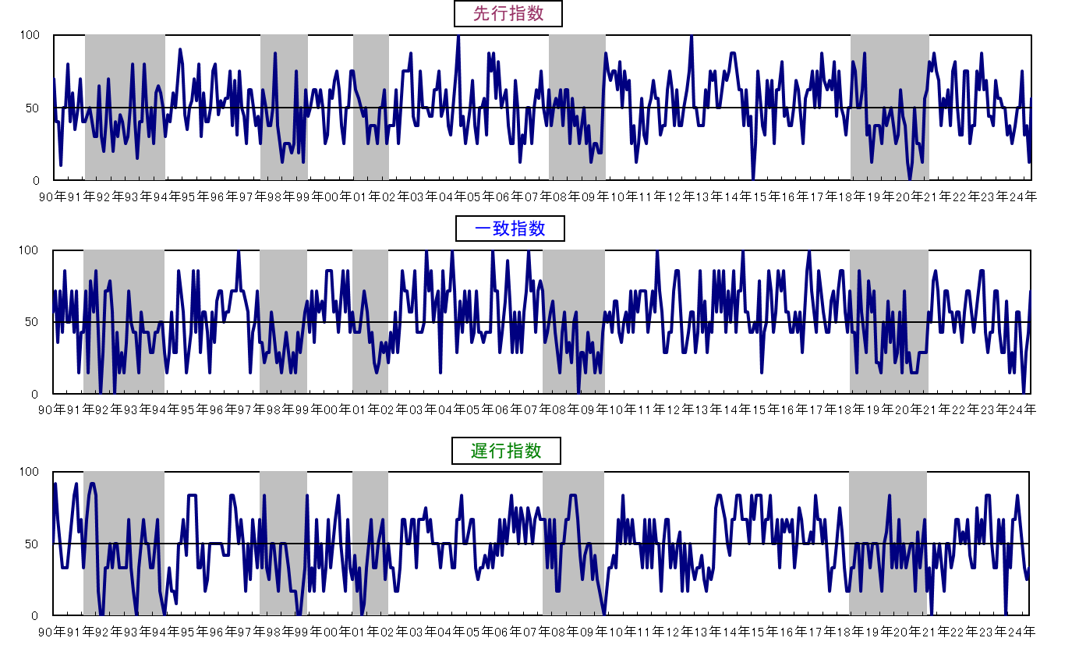
３ 佐賀県景気動向指数
 |  |  |  |  |  |  |  |  |  |  | 〈カレントDIグラフ〉
 |  | １ 令和6年4月の動向

 |  | ◆ 先行指数 |  | 56.3% | ・・・・ | ４か月振りに50％を上回った。
 |  | ◆ 一致指数 |  | 71.4% | ・・・・ | ５か月振りに50％を上回った。
 |  | ◆ 遅行指数 |  | 33.3% | ・・・・ | ３か月連続で50％を下回った。

 |  | 〈個別指標の動向〉

 |  |  |  | ＋ となった指標 |  |  | － となった指標 |  | 保ち合い（０）

 | 《先行系列》 |  |  | 新規求人数 |  | ４か月振り | 所定外労働時間数 | ５か月連続 | 企業倒産件数(逆) | -
 |  |  |  | 鉱工業生産指数 (生産財) |  | ５か月振り | 新設住宅着工戸数 | ２か月連続
 |  | 採用系列数 | 8 | 乗用車新車登録台数 |  | ４か月振り | 銀行貸出残高(☆) | ６か月振り
 |  | 拡張系列数 | 4.5 | 鉱工業在庫率 (生産財･逆) |  | ４か月振り
 |  | 指 数 | 56.3

 | 《一致系列》 |  |  | 就職率 |  | ２か月振り | 有効求人倍率(就業地別） | ２か月振り
 |  |  |  | 鉱工業生産指数 (総合) |  | ５か月振り | 着工建築物床面積(産業用) | ２か月振り
 |  | 採用系列数 | 7 | 鉱工業出荷指数 (総合) |  | ４か月振り
 |  | 拡張系列数 | 5.0 | 大型店売上高(☆) |  | ３か月連続
 |  | 指 数 | 71.4 | 輸入総額(唐津港＋伊万里港) |  | ４か月振り

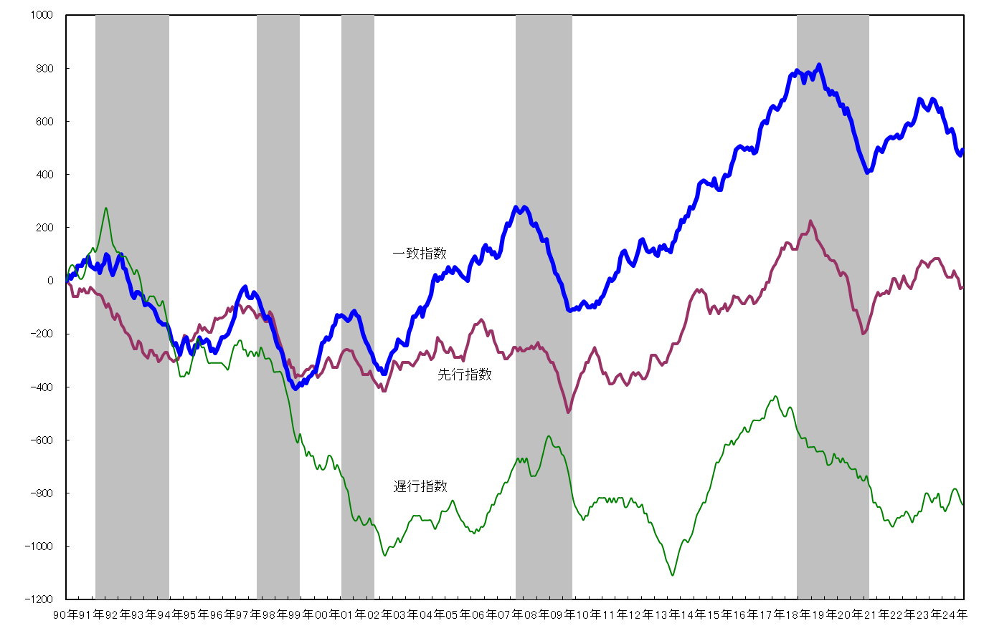
 | 《遅行系列》 |  |  | 陶磁器生産重量 |  | ５か月振り | 常用雇用指数 | ２か月連続
 |  |  |  | 消費者物価指数(☆) |  | ５か月振り | 雇用保険受給実人員(逆) | ７か月振り |  |  | 〈累積DIグラフ〉
 |  | 採用系列数 | 6 |  |  |  | 鉱工業在庫指数 (総合) | ４か月連続
 |  | 拡張系列数 | 2.0 |  |  |  | 銀行預貸率 | ３か月連続
 |  | 指 数 | 33.3

 |  | (逆)は逆サイクルを示す。
 |  | (☆)は対前年同月比で、その他はセンサス局法により季節調整を行っている。

★ DIは、景気の動きを各種の指標によって総合的にとらえようとするもので、各系列で採用指標
のうち３ヵ月前と比較して増加している系列（＋）が何％を占めているかを表したものです。
各系列において、指数の計算方法は次式によります。
指数＝（｢＋｣の指標数＋0.5×保ち合い｢0｣の指標数）÷当該採用指標数×100
★ DIには３つの指標があり、それぞれ下記のような特徴があります。
「先行指数」 ・・・ 景気に対し先行して動き、景気の先行きを予測する。
「一致指数」 ・・・ 景気に対しほぼ一致して動き、景気の現状を示す。
「遅行指数」 ・・・ 景気に対し遅れて動き、景気の動きを確認する。
★ 一致指数が基調的に50％を上回って推移している時期は景気拡張期、50％を下回って
推移している時期は景気後退期と判断します。
なお、値そのものの大きさは景気変動の大きさないし振幅を示すものではありません。
★ DIは不規則な動きをすることが多いので、基調的な動きは累積DIのグラフでみると分かり
やすくなります。
景気動向指数（DI：Diffusion Index）の見方
景気動向指数（DI：Diffusion Index）の見方

 |  |  |  |  |  |  |  |  |  |  | ※ シャドー部分は景気後退期を示す。
 |  |  |  |  |  |  |  |  |  |  | 今月の累積ＤＩ＝先月の累積ＤＩ＋（今月のＤＩ－５０）

